USCBB 2018 2019
COMMANDE EQUIPEMENTS USCBB CYCLISME 2018 2019 (maj.13/12/2018)
Imprimer votre Bon de Commande
Compléter votre Bon de Commande avant de l'imprimer
Nom et Prénom:

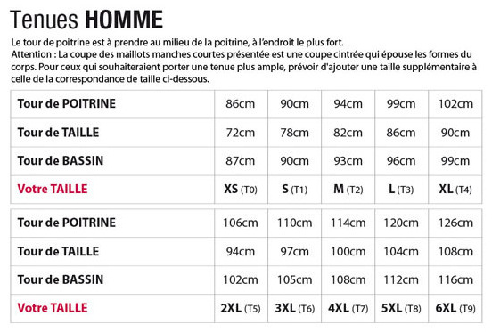
N° | Article (descriptif détaillé Feuille "Descriptif") | Taille* | Prix TTC | Qté | Montant
1 | Maillot été MC colletage réfléchissant sur poches |  | 46.00 €
2 | Maillot été ML colletage réfléchissant sur poches |  | 47.00 €
3 | Maillot ML tissu Hot colletage réfléchissant sur poches (new) |  | 53.00 €
4 | Gilet été léger Sans Manches dos mailles |  | 58.00 €
5 | Gilet 1/2 saison Sans Manches dos mailles |  | 66.00 €
6 | Maillot ML coupe vent Pluie Windtex léger sans poches |  | 62.00 €
7 | Veste pluie Garda avec logo USCBB Cyclisme Flex (new) |  | 107.00 €
8 | Veste mi-saison Windtex - Colletage réfléchissant sur poches |  | 75.00 €
9 | Veste hiver Windtex - Poches AR - Colletage réfléchissant |  | 81.00 €
10 | Cuissard Pro Fond "Classmax" |  | 67.00 €
11 | Cuissard Fond "Classmax" "Spartacus" coutures plates (antiglisse 5cm) |  | 73.00 € |  |  | Tailles
12 | Cuissard Fond "Classmax" "Spartacus" coutures plates (antiglisse 7cm) |  | 73.00 €
13 | Corsaire été coutures plates Fond "Classmax" |  | 74.00 € |  |  | Articles 1 à 19 | Articles 20 à 22 | Articles 23 à 25 | Articles 26 à 28
14 | Corsaire Thermodress coutures plates ® fond "Classmax" |  | 79.00 € |  |  | T0 (XS) | Small | Taille Unique | S
15 | Collant Thermodress® coutures plates fond "Classmax" |  | 84.00 € |  |  | T1 (S) | Large |  | M
16 | Collant Lycra coutures plates fond "Classmax" |  | 77.00 € |  |  | T2 (M) |  |  | L
17 | Combinaison Lycra Spartacus fond "Classmax" |  | 114.00 € |  |  | T3 (L) |  |  | XL
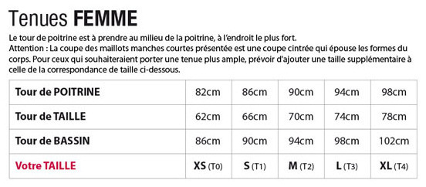
18 | Gilet sécurité devant et dos mailles ajourées |  | 36.00 € |  |  | T4 (XL) |  |  | XXL
19 | Gilet Sécurité devant Windtex léger Dos mailles ajourées |  | 42.00 € |  |  | T5 (2XL)
20 | Manchettes Thermodress® avec logo USCBB Cyclisme Flex |  | 18.00 € |  |  | T6 (3XL)
21 | Jambières Thermodress unies |  | 21.00 € |  |  | T7 (4XL)
22 | Jambières Lycra gris |  | 18.00 € |  |  | T8 (5XL)
23 | Sur-Chaussures Lycra | T. Uniq. | 17.00 € |  |  | T9 (6XL)
24 | Bandana | T. Uniq. | 18.00 €
25 | Sous casque hiver Thermodress | T. Uniq. | 18.00 €
26 | Gants été sans scratch |  | 16.00 €
27 | Gants 1/2 saison Thermodress |  | 24.00 €
28 | Gants Hiver Windtex |  | 30.00 €
Sous-total |  |  |  | 0
Déduction 1 maillot été MC ou ML
Sous-total
Nbre de pièces/Montant Total à régler à la commande |  |  |  | 0

* de T0 à T9 pour les articles 1 à 19 ; Small et Large pour les art. 20 à 22 ; Taille Unique pour les articles 23 à 25 ; Taille S à XXL pour les art.26 à 28; pour choisir la taille aidez vous des tableaux ci-contre.
Date et signature:

Zone réservée au club
Chq n° : |  | date:
Banque: |  | Montant:

